Resultat
1 = Hemmalaget (vänster) vinner
X = Lika
2 = Bortalaget vinner (Höger)
EM-TIPS
 |  |  |  |  |  |  | å

Gruppspel
Datum | Tid | Grupp | Match |  |  | Resultat 1/X/2 | Mål hemmalag | Mål bortalag
2021-06-11 | 21:00:00 | A | Turkiet | - | Italien | 2 | 0 | 3 |  | Grupp A | Grupp B | Grupp C | Grupp D | Grupp E | Grupp F
2021-06-12 | 15:00:00 | A | Wales | - | Schweiz | X | 1 | 1 |  | Turkiet | Danmark | Nederländerna | England | Spanien | Tyskland
2021-06-12 | 18:00:00 | B | Danmark | - | Finland | 2 | 0 | 1 |  | Italien | Finland | Ukraina | Kroatien | Sverige | Portugal
2021-06-12 | 21:00:00 | B | Belgien | - | Ryssland | 1 | 3 | 0 |  | Wales | Belgien | Österrike | Skottland | Polen | Frankrike
2021-06-13 | 15:00:00 | D | England | - | Kroatien | 1 | 1 | 0 |  | Schweiz | Ryssland | Nordmakedonien | Tjeckien | Slovakien | Ungern
Total poäng
Acok Shahid | 54
Anders Nåfält | 62
Carl Lindgren | 45
Christian Ljungberg | 60
Erik Svensson | 57
Fritjof Lindström | 75
Gus Strand | 57
Gustav Nåfält | 58
Jep Agrell | 45
Maggan Nåfält | 57
Mattias Almlöf | 73
Mattias Tunholm | 54
Per Gustafsson | 50
Per Svensson | 58
Richard Blixt | 55
Simon Nåfält | 68
Thomas Eriksson | 59
Tim Agrell | 49
Tim Bergqvist & Evelina Nilsson | 43
Tobis Agrell | 64
Weine Eriksson | 61
2021-06-13 | 18:00:00 | C | Österrike | - | Nordmakedonien | 1 | 3 | 1
2021-06-13 | 21:00:00 | C | Nederländerna | - | Ukraina | 1 | 3 | 2
2021-06-14 | 15:00:00 | D | Skottland | - | Tjeckien | 2 | 0 | 2
2021-06-14 | 18:00:00 | E | Polen | - | Slovakien | 2 | 1 | 2
2021-06-14 | 21:00:00 | E | Spanien | - | Sverige | X | 0 | 0
2021-06-15 | 18:00:00 | F | Ungern | - | Portugal | 2 | 0 | 3
2021-06-15 | 21:00:00 | F | Frankrike | - | Tyskland | 1 | 1 | 0
2021-06-16 | 15:00:00 | B | Finland | - | Ryssland | 2 | 0 | 1
2021-06-16 | 18:00:00 | A | Turkiet | - | Wales | 2 | 0 | 2
2021-06-16 | 21:00:00 | A | Italien | - | Schweiz | 1 | 3 | 0
2021-06-17 | 15:00:00 | C | Ukraina | - | Nordmakedonien | 1 | 2 | 1
2021-06-17 | 18:00:00 | B | Danmark | - | Belgien | 2 | 1 | 2
2021-06-17 | 21:00:00 | C | Nederländerna | - | Österrike | 1 | 2 | 0
2021-06-18 | 15:00:00 | E | Sverige | - | Slovakien | 1 | 1 | 0
2021-06-18 | 18:00:00 | D | Kroatien | - | Tjeckien | X | 1 | 1
2021-06-18 | 21:00:00 | D | England | - | Skottland | X | 0 | 0
2021-06-19 | 15:00:00 | F | Ungern | - | Frankrike | X | 1 | 1
2021-06-19 | 18:00:00 | F | Portugal | - | Tyskland | 2 | 2 | 4
2021-06-19 | 21:00:00 | E | Spanien | - | Polen | X | 1 | 1
2021-06-20 | 18:00:00 | A | Schweiz | - | Turkiet | 1 | 3 | 1
2021-06-20 | 18:00:00 | A | Italien | - | Wales | 1 | 1 | 0
2021-06-21 | 18:00:00 | C | Ukraina | - | Österrike | 2 | 0 | 1
2021-06-21 | 18:00:00 | C | Nordmakedonien | - | Nederländerna | 2 | 0 | 3
2021-06-21 | 21:00:00 | B | Ryssland | - | Danmark | 2 | 1 | 4
2021-06-21 | 21:00:00 | B | Finland | - | Belgien | 2 | 0 | 2
2021-06-22 | 21:00:00 | D | Kroatien | - | Skottland | 1 | 3 | 1
2021-06-22 | 21:00:00 | D | Tjeckien | - | England | 2 | 0 | 1
2021-06-23 | 18:00:00 | E | Sverige | - | Polen | 1 | 3 | 2
2021-06-23 | 18:00:00 | E | Slovakien | - | Spanien | 2 | 0 | 5
2021-06-23 | 21:00:00 | F | Portugal | - | Frankrike | X | 2 | 2
2021-06-23 | 21:00:00 | F | Tyskland | - | Ungern | X | 2 | 2 |  |  | Bonusfråga 1
2021-06-26 | 18:00:00 | Åttondel 1 | Wales | - | Danmark | 2 | 0 | 4 |  |  | Bonusfråga 2 | Åttondel
2021-06-26 | 21:00:00 | Åttondel 2 | Italien | - | Österrike | X | 0 | 0 |  |  | Bonusfråga 3
2021-06-27 | 18:00:00 | Åttondel 3 | Nederländerna | - | Tjeckien | 2 | 0 | 2
2021-06-27 | 21:00:00 | Åttondel 4 | Belgien | - | Portugal | 1 | 1 | 0
2021-06-28 | 18:00:00 | Åttondel 5 | Kroatien | - | Spanien | X | 3 | 3
2021-06-28 | 21:00:00 | Åttondel 6 | Frankrike | - | Schweiz | X | 3 | 3
2021-06-29 | 18:00:00 | Åttondel 7 | England | - | Tyskland | 1 | 2 | 0
2021-06-29 | 21:00:00 | Åttondel 8 | Sverige | - | Ukraina | X | 1 | 1
2021-07-02 | 18:00:00 | Kvartsfinal 1 | Schweiz | - | Spanien | X | 1 | 1
Vilken 3a spelar i vilken åttondelsfinal?
21.03 = Hur rankas treorna mot varandra
21.05 Tabell på vilken 3a som hamnar i vilken åttondelsfinal
W = Winner
Exempel 1: Första raden i tabellen
Om de bästa treorna visar sig vara i grupp A B C D så möter:
Vinnare grupp B (WB) - Trean i grupp A (3A)
Vinnare grupp C (WC) - Trean grupp D (3D)
Vinnare grupp E (WE) - Trean grupp B (3B)
Vinnare grupp F (WF) - Trean grupp C (3C)
Exempel 2: Sista raden i tabellen
Om de bästa treorna istället visar sig vara i grupperna C D E F :
Vinnare grupp B (WB) - Trean i grupp F (3F)
Vinnare grupp C (WC) - Trean grupp E (3E)
Vinnare grupp E (WE) - Trean grupp D (3D)
Vinnare grupp F (WF) - Trean grupp C (3C)
osv.............
2021-07-02 | 21:00:00 | Kvartsfinal 2 | Belgien | - | Italien | 2 | 1 | 2
2021-07-03 | 18:00:00 | Kvartsfinal 3 | Tjeckien | - | Danmark | 2 | 1 | 2
2021-07-03 | 21:00:00 | Kvartsfinal 4 | Ukraina | - | England | 2 | 0 | 4
2021-07-06 | 21:00:00 | Semifinal 1 | Italien |  | Spanien | X | 1 | 1
2021-07-07 | 21:00:00 | Semifinal 2 | England |  | Danmark | X | 1 | 1
2021-07-10 | 21:00:00 | 3:e-pris | Förlorare, Semi 1 |  | Förlorare, Semi 2 | X | - | -
2021-07-11 | 21:00:00 | Final | England |  | Italien

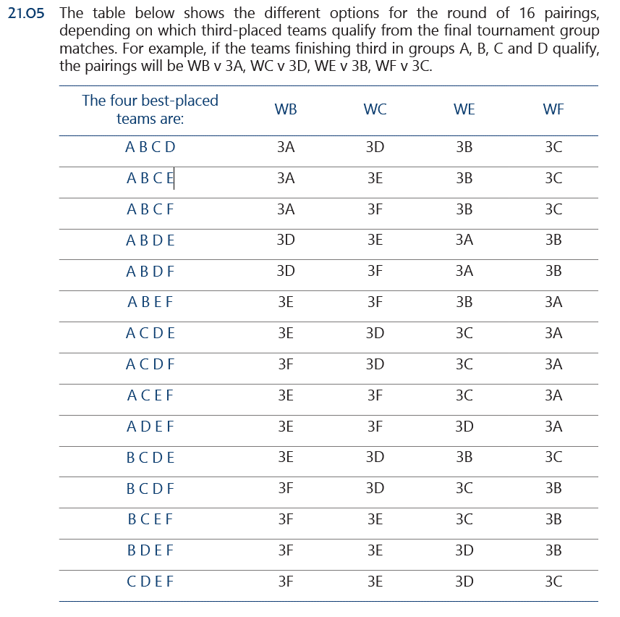
 |  |  |  |  |  |  |  | Grupp
 |  |  |  |  |  |  |  | A
 |  |  |  |  |  |  | 1:a | Italien | Turkiet
 |  |  |  |  |  |  | 2:a | Wales | Italien
 |  |  |  |  |  |  | 3:a | Schweiz | Wales
 |  |  |  |  |  |  | 4:a | Turkiet | Schweiz

 |  |  |  |  |  |  |  | B
 |  |  |  |  |  |  | 1:a | Belgien | Danmark
 |  |  |  |  |  |  | 2:a | Danmark | Finland
 |  |  |  |  |  |  | 3:a | Finland | Belgien
 |  |  |  |  |  |  | 4:a | Ryssland | Ryssland

 |  |  |  |  |  |  |  | C
 |  |  |  |  |  |  | 1:a | Nederländerna | Nederländerna
 |  |  |  |  |  |  | 2:a | Österrike | Ukraina
 |  |  |  |  |  |  | 3:a | Ukraina | Österrike
 |  |  |  |  |  |  | 4:a | Nordmakedonien | Nordmakedonien

 |  |  |  |  |  |  |  | D
 |  |  |  |  |  |  | 1:a | England | England
 |  |  |  |  |  |  | 2:a | Kroatien | Kroatien
 |  |  |  |  |  |  | 3:a | Tjeckien | Skottland
 |  |  |  |  |  |  | 4:a | Skottland | Tjeckien

 |  |  |  |  |  |  |  | E
 |  |  |  |  |  |  | 1:a | Sverige | Spanien
 |  |  |  |  |  |  | 2:a | Spanien | Sverige
 |  |  |  |  |  |  | 3:a | Slovakien | Polen
 |  |  |  |  |  |  | 4:a | Polen | Slovakien

 |  |  |  |  |  |  |  | F
 |  |  |  |  |  |  | 1:a | Frankrike | Tyskland
 |  |  |  |  |  |  | 2:a | Tyskland | Portugal
 |  |  |  |  |  |  | 3:a | Portugal | Frankrike
 |  |  |  |  |  |  | 4:a | Ungern | Ungern

